Sheet1
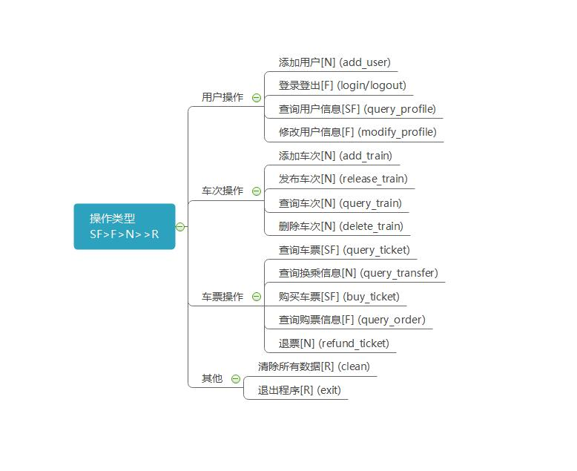
火车票管理系统 开发进度
主模块 | 次模块 | 进度详情 | 修改时间
前端与后端逻辑 | 主页 | index.html | 5.6 5.21 | 周聪
 | 用户登录 | login.html | 5.5 6.10
 |  | login.js(新增用js控制html表单，前端过滤空格等异常字符) | 6.10
 |  | login.php(包括session，cookie)（6.12为移动端提供支持） | 5.6 6.10 6.12
 |  | logout.php(包括session，cookie销毁) | 5.6
 |  | user-avatar.php（右上角用户名显示）已知的bug：sessionid不变 | 5.6
 | 用户管理 | userman.html/js（用户信息查询修改，包含了ticket_query_order和refund_ticket）（6.10新增滑动效果） | 5.5 5.21 6.10
 |  | userman_inquire.php（用户信息查询） | 5.5 6.10
 |  | userman_modify_profile.php（用户信息修改） | 5.5
 |  | useradd.html/js（添加新用户） | 5.10
 |  | useradd.php（添加新用户） | 5.10
 | 车次操作 | trainadd.html/js（添加车次） （6.11新增图形化添加页面，js完全控制表单）（6.16修复清空的bug，确保动态站点不会出现问题） | 5.12 6.11 6.16
 |  | trainadd.php（添加车次） | 5.12
 |  | traininquire.html/js（查询车次） | 5.12
 |  | traininquire.php（查询车次） | 5.12
 |  | trainrelease.html/js（发布车次） | 5.13
 |  | trainrelease.php（发布车次） | 5.13
 |  | traindelete.html/js（删除车次） | 5.13
 |  | traindelete.php（删除车次） | 5.13
 | 车票操作 | ticketinquire.html/js（查询车票） | 5.18
 |  | ticketinquire.php（查询车票） | 5.19
 |  | tickettransfer.html/js(查询换乘信息) | 5.20
 |  | tickettransfer.php(查询换乘信息) | 5.20
 |  | ticketbuy.html/js（购买车票） | 5.20
 |  | ticketbuy.php（购买车票） | 5.20
 |  | ticket_query_order（查询购票信息）（包含在userman中） | 5.20
 |  | ticket_query_order.php（查询购票信息） | 5.20
 |  | refund_ticket（退票）（包含在userman中） | 5.21
 |  | refund_ticket.php（退票） | 5.21

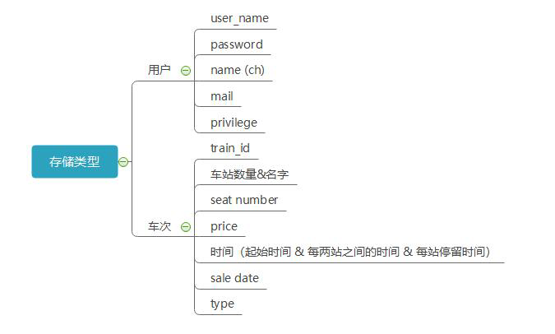
 | 辅助 | write_sidebar.js(侧边栏显示) | 5.21

中间件 |  | listener.cpp(exe) 已为clion和cmakelist提供支持 | 5.21
 |  | 前端独立版本 main.cpp | 6.9
 |  | main.cpp为解决utf8问题转为linux平台 | 6.11

 |  | todo
 |  | 1.php socket扩容！！！
 |  | 2. tranfer 重写
 |  | 3. train inquire 阶梯表
 |  | 4. 购买车票 今日以前

